개정이력
프로젝트명 |  | 요구사항정의서 |  | 시스템명: XXXXXXX

국민대학교 종합정보시스템 구축
업무기능분해도
개 정 이 력

버전 | 일자 | 주요 내용 | 작성자 | 승인자
0.9 | 2020-01-10 | 최초 작성 | ㅇㅇ | ㅇㅇ

요구사항정의서 (샘플)
< 요구사항 세분화 >
샘플은 7종 (인프라, 기능, 테스트)
프로젝트명 |  |  | 요구사항정의서 |  |  |  |  |  |  |  |  |  |  |  |  |  |  |  |  |  |  | 시스템명: XXXXXXX
 |  |  |  |  |  |  |  |  |  |  |  |  |  |  |  |  |  |  |  |  |  | ( 출력 유의사항 : A4 용지 출력 시 타이틀의 옅은 회색 항목은 숨기기 처리 )
No | Level1 (대) | Level2 (중) | 요구사항 ID | 요구사항명 | 요구사항 세부내용 | 수용방안 (미수용 사유) | 출처 |  | 중요도 | 유형 | 합의정보 |  |  |  |  |  |  |  | 변경정보 |  |  | 비고
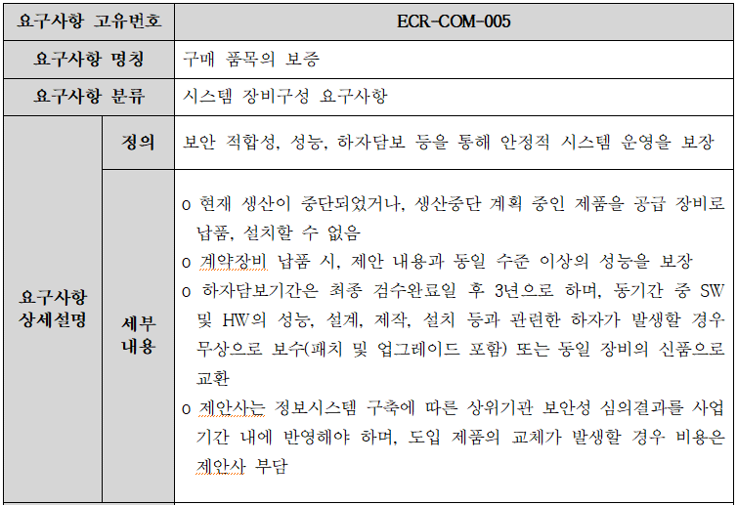
1
2
3
5
 |  |  |  |  |  |  | 구분 | 과업ID/증빙 |  |  | 수용 여부 | 확정여부 | 이관파트 | 고객 관련부서 | 담당자 | 확정일자 | 확정증빙 | 개발담당자 | 변경일자 | 변경내용 | 변경근거
1
Case1. 비기능 - 시스템장비 (인프라)
1
2
4
1
2
2
3
4
1
4
5
4
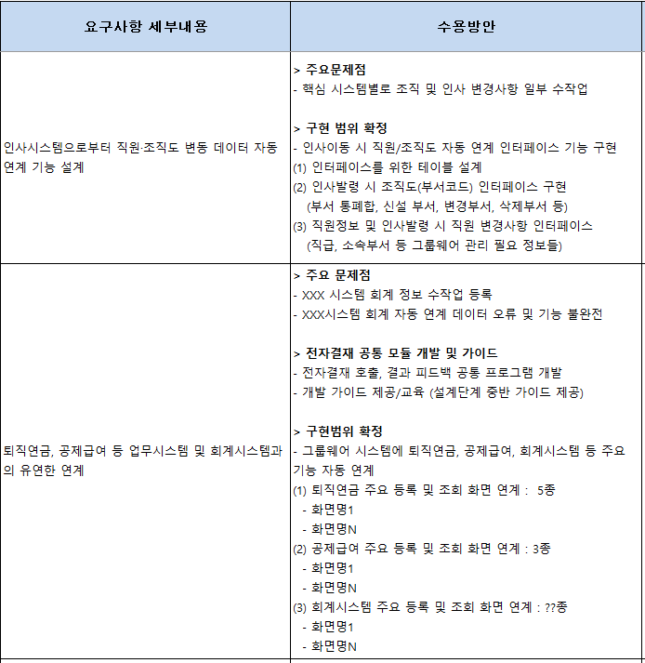
< 요구사항 수용방안 >
(1) AS-IS 시스템 있는 경우 주요 문제점 기술. 없는 경우 삭제
(2) 기능 요구사항은 구현 대상 범위를 구체적으로 기술
- AS-IS 있는 경우 테이블 변경 또는 신규 내용 기술
- 화면/보고서/인터페이스/배치 등 프로그램명 기술하고 조건 및
세부 로직 중 핵심 사항(고객 강조사항) 을 요약함
1 | 시스템 장비구성 | 구매 품목의 보증 | ECR-COM-005-01 | 보안 적합성, 성능, 하자담보 등을 통해 안정적 시스템 운영을 보장 | o 현재 생산이 중단되었거나, 생산중단 계획 중인 제품을 공급 장비로 납품, 설치할 수 없음 o 계약장비 납품 시, 제안 내용과 동일 수준 이상의 성능을 보장 o 하자담보기간은 최종 검수완료일 후 3년으로 하며, 동기간 중 SW 및 HW의 성능, 설계, 제작, 설치 등과 관련한 하자가 발생할 경우 무상으로 보수(패치 및 업그레이드 포함) 또는 동일 장비의 신품으로 교환 o 제안사는 정보시스템 구축에 따른 상위기관 보안성 심의결과를 사업기간 내에 반영해야 하며, 도입 제품의 교체가 발생할 경우 비용은 제안사 부담 | o 현재 생산이 중단되었거나, 생산중단 계획 중인 제품을 공급 장비로 납품, 설치할 수 없음 o 계약장비 납품 시, 제안 내용과 동일 수준 이상의 성능을 보장 o 하자담보기간은 최종 검수완료일 후 3년으로 하며, 동기간 중 SW 및 HW의 성능, 설계, 제작, 설치 등과 관련한 하자가 발생할 경우 무상으로 보수(패치 및 업그레이드 포함) 또는 동일 장비의 신품으로 교환 o 제안사는 정보시스템 구축에 따른 상위기관 보안성 심의결과를 사업기간 내에 반영해야 하며, 도입 제품의 교체가 발생할 경우 비용은 제안사 부담 | 과업대비표 | ECR-COM-005 | 중 | 비기능 | 수용 | 확정 |  |  |  | 2020-02-03
Case2. 기능요구사항, 공통
1
2
3
4
5
3
2
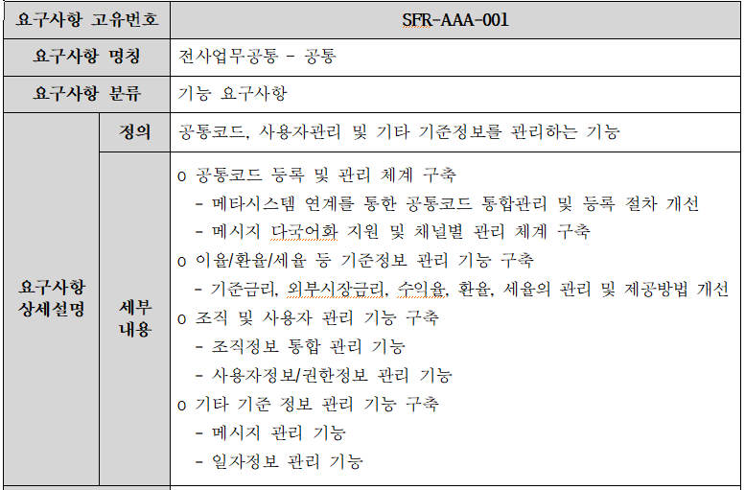
1
2
4ㅊ
3 | 전사업무공통 | 공통 | SFR-AAA-001-01 | 공통코드, 사용자관리 및 기타 기준정보 | o 공통코드 등록 및 관리 체계 구축 - 메타시스템 연계를 통한 공통코드 통합관리 및 등록 절차 개선 - 메시지 다국어화 지원 및 채널별 관리 체계 구축 |  |  | SFR-AAA-001 | 상 | 기능 | 수용 | 확정
4 | 전사업무공통 | 공통 | SFR-AAA-001-02 | 공통코드, 사용자관리 및 기타 기준정보 | o 이율/환율/세율 등 기준정보 관리 기능 구축 - 기준금리, 외부시장금리, 수익율, 환율, 세율의 관리 및 제공방법 개선 |  |  | SFR-AAA-001 | 중 | 기능 | 수용 | 확정
5
5 | 전사업무공통 | 공통 | SFR-AAA-001-03 | 공통코드, 사용자관리 및 기타 기준정보 | o 조직 및 사용자 관리 기능 구축 - 조직정보 통합 관리 기능 - 사용자정보/권한정보 관리 기능 |  |  | SFR-AAA-001 | 중 | 기능 | 수용 | 확정
6 | 전사업무공통 | 공통 | SFR-AAA-001-04 | 공통코드, 사용자관리 및 기타 기준정보 | o 기타 기준 정보 관리 기능 구축 - 메시지 관리 기능 - 일자정보 관리 기능 |  |  | SFR-AAA-001 | 하 | 기능 | 수용 | 확정
Case3. 기능요구사항, 공통
1
2
3
4
5
1
2
3
7
4ㅊ
8 | 회원사업공통 | 회원 통합 관리 | SFR-AAB-001-01 | 퇴직연금 및 공제 사업에 따른 회원/기관 통합관리 기능 | o 퇴직연금, 적립형공제 기관 회원 기본 정보를 관리하는 기능 - 기관의 기관정보 관리 및 조회 기능 - 기관의 협약정보 관리 및 조회 기능 - 기관의 담당자 정보 및 권한 관리 기능 - EDMS 연동된 협약 관련 서류 관리 및 조회 기능 |  |  | SFR-AAB-001 | 중 | 기능 | 수용 | 확정
5
9 | 회원사업공통 | 회원 통합 관리 | SFR-AAB-001-02 | 퇴직연금 및 공제 사업에 따른 회원/기관 통합관리 기능 | 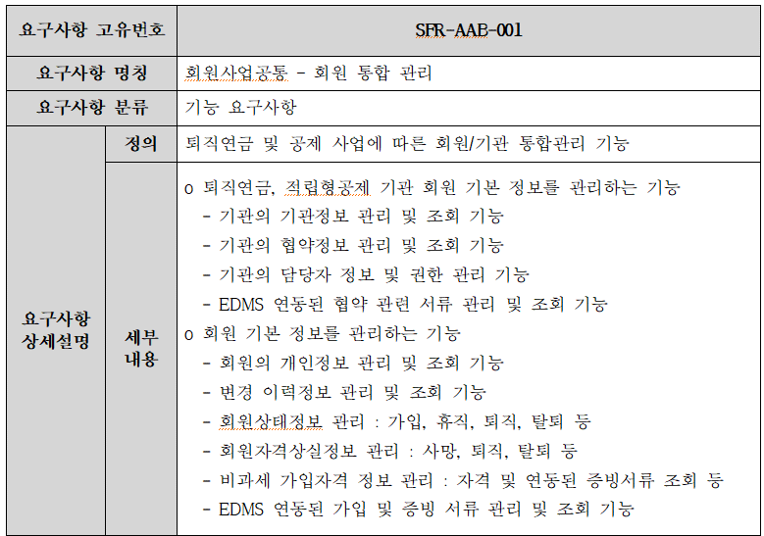 o 회원 기본 정보를 관리하는 기능 - 회원의 개인정보 관리 및 조회 기능 - 변경 이력정보 관리 및 조회 기능 - 회원상태정보 관리 : 가입, 휴직, 퇴직, 탈퇴 등 - 회원자격상실정보 관리 : 사망, 퇴직, 탈퇴 등 - 비과세 가입자격 정보 관리 : 자격 및 연동된 증빙서류 조회 등 - EDMS 연동된 가입 및 증빙 서류 관리 및 조회 기능 |  |  | SFR-AAB-001 | 중 | 기능 | 수용 | 확정
Case4. 기능요구사항, 퇴직연금
1
2
3
4
5
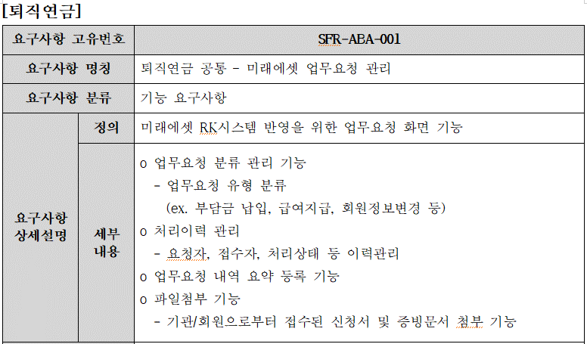
1
3
2
4
10
11 | 퇴직연금 | 퇴직연금 공통 | SFR-ABA-001-01 | 미래에셋 업무요청 관리 | o 업무요청 분류 관리 기능 - 업무요청 유형 분류 (ex. 부담금 납입, 급여지급, 회원정보변경 등)
5
12 | 퇴직연금 | 퇴직연금 공통 | SFR-ABA-001-02 | 미래에셋 업무요청 관리 | o 처리이력 관리 - 요청자, 접수자, 처리상태 등 이력관리
13 | 퇴직연금 | 퇴직연금 공통 | SFR-ABA-001-03 | 미래에셋 업무요청 관리 | o 업무요청 내역 요약 등록 기능
Case5. 기능요구사항, 회원복지
14 | 퇴직연금 | 퇴직연금 공통 | SFR-ABA-001-04 | 미래에셋 업무요청 관리 | o 파일첨부 기능 - 기관/회원으로부터 접수된 신청서 및 증빙문서 첨부 기능
1
2
3
4
5
1
3
15
2
4ㅊ
16 | 회원복지 | 회원복지사업 | SFR-BAA-005-01 | 제휴서비스 관리 및 열린사무실 관리 | o 복지서비스를 위한 업체 제휴관리 및 관리 메뉴 업무시스템으로 이관 - 제휴 신청 및 심사내역 관리 - 결재 연동 기능 구축 - 제휴 업체 현황 조회 기능 |  |  |  | 중 | 기능 | 수용 | 확정 |  |  |  | 2020-02-03
5
17 | 회원복지 | 회원복지사업 | SFR-BAA-005-02 | 제휴서비스 관리 및 열린사무실 관리 | o 열린사무실 관리 기능 - 열린사무실 신청접수 기능(그룹웨어 활용 또는 업무시스템) * 일반회의실과 별도 분리하여 관리할 수 있도록 개발 - 온라인을 통해 열린사무실 신청, 취소, 예약내역 확인 기능 - 신청 및 취소 시 업무 시스템을 통한 연계 및 안내 기능 | 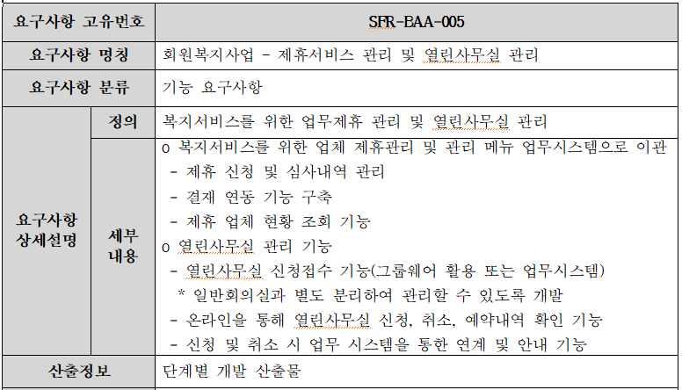 |  |  | 중 | 기능 | 수용 | 이관 | 공통파트 |  |  | 2020-02-03
Case6. 기능요구사항, 인사/급여
1
2
3
4
1
5
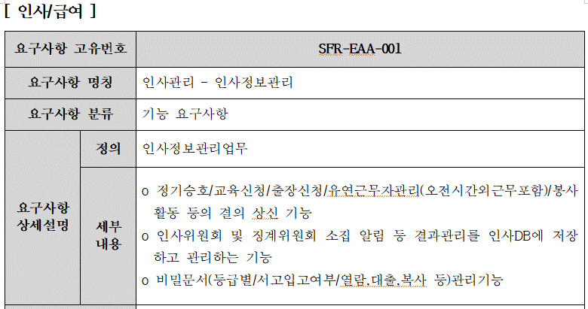
18
2
4ㅊ
3
19 | 인사/급여 | 인사관리 | SFR-EAA-001-01 | 인사정보관리 | o 정기승호/교육신청/출장신청/유연근무자관리(오전시간외근무포함)/봉사활동 등의 결의 상신 기능 |  |  |  | 중 | 기능 | 수용 | 확정 |  |  |  | 2020-02-03
5
20 | 인사/급여 | 인사관리 | SFR-EAA-001-02 | 인사정보관리 | o 인사위원회 및 징계위원회 소집 알림 등 결과관리를 인사DB에 저장하고 관리하는 기능 |  |  |  | 하 | 기능 | 수용 | 확정 |  |  |  | 2020-02-03
21 | 인사/급여 | 인사관리 | SFR-EAA-001-03 | 인사정보관리 | o 비밀문서(등급별/서고입고여부/열람,대출,복사 등)관리기능 |  |  |  | 중 | 기능 | 수용 | 확정 |  |  |  | 2020-02-03
Case7. 비기능요구사항, 테스트
1
2
3
4
5
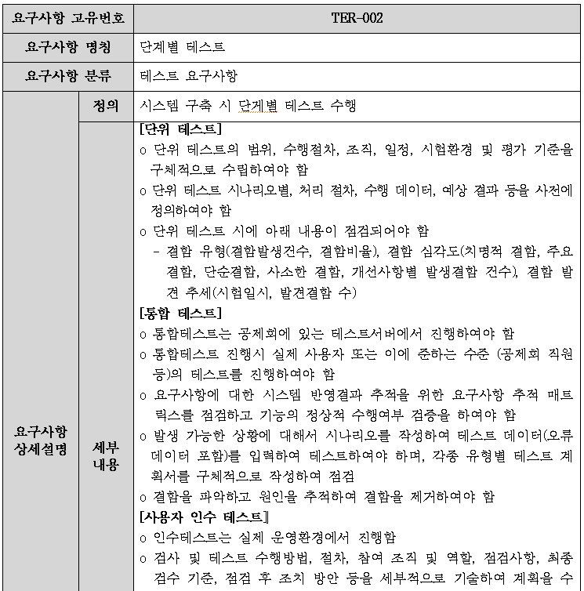
3
22
1
2
4ㅊ
23 | 테스트 | 단계별 테스트 | TER-002-01 | 단위테스트 | o 단위 테스트의 범위, 수행절차, 조직, 일정, 시험환경 및 평가 기준을 구체적으로 수립하여야 함 o 단위 테스트 시나리오별, 처리 절차, 수행 데이터, 예상 결과 등을 사전에 정의하여야 함 o 단위 테스트 시에 아래 내용이 점검되어야 함 - 결함 유형(결함발생건수, 결함비율), 결함 심각도(치명적 결함, 주요결함, 단순결함, 사소한 결함, 개선사항별 발생결함 건수), 결함 발견 추세(시험일시, 발견결함 수) |  |  |  |  | 비기능 | 수용 | 확정
5
24 | 테스트 | 단계별 테스트 | TER-002-02 | 통합테스트 | o 통합테스트는 공제회에 있는 테스트서버에서 진행하여야 함 o 통합테스트 진행시 실제 사용자 또는 이에 준하는 수준 (공제회 직원 등)의 테스트를 진행하여야 함 o 요구사항에 대한 시스템 반영결과 추적을 위한 요구사항 추적 매트릭스를 점검하고 기능의 정상적 수행여부 검증을 하여야 함 o 발생 가능한 상황에 대해서 시나리오를 작성하여 테스트 데이터(오류 데이터 포함)를 입력하여 테스트하여야 하며, 각종 유형별 테스트 계획서를 구체적으로 작성하여 점검 o 결함을 파악하고 원인을 추적하여 결함을 제거하여야 함 |  |  |  |  | 비기능 | 수용 | 확정
25 | 테스트 | 단계별 테스트 | TER-002-03 | 사용자인수테스트 | o 인수테스트는 실제 운영환경에서 진행함 o 검사 및 테스트 수행방법, 절차, 참여 조직 및 역할, 점검사항, 최종 검수 기준, 점검 후 조치 방안 등을 세부적으로 기술하여 계획을 수립하여야 함 o 요구 사항별 적합/부적합 판정을 할 수 있도록 요구사항별 테스트를 수행할 수 있어야 하며, 이에 따른 테스트 데이터를 준비해야 함 o 발주자와 협의하여 테스트를 계획하고, 발주자가 테스트를 이행하기 위하여 필요한 모든 조력을 제공하여야 함 o 인수테스트 완료 후 최종 산출물 및 테스트 결과물을 첨부하여 발주자에게 제출하고, 이후 발견된 하자 사항은 만족한 결과를 얻을 때까지 보완·테스트를 반복적으로 실시해야 함 o 최종 승인 처리는 별도의 문서에 의하여 발주자의 승인을 받은 일자에 완료된 것으로 함 |  |  |  |  | 비기능 | 수용 | 확정
26
27
28
29
30
31
32
33
34

